상품제안서
드리온 15W 고속 맥세이프 보조배터리 5000mAh | 상품코드: F29781

 |  |  |  |  |  |  | 02-412-0044 | www.easy1.co.kr
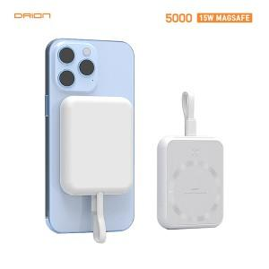

【상세/제작정보】

【인쇄/포장옵션】 | 레이저 / 시판박스

【공급단가】 | 수량 | 100~ | 300~ | 500~ | 1,000~ | 3,000~
*VAT별도 | 단가 | 13,440원 | 13,210원 | 12,880원 | 12,650원 | 12,320원

【상품 URL】 | http://www.easy1.co.kr/src/goods_detail.php?gdno=29781

